官网转化需要报销
日期 | 名字 | UIN | 名称 | 金额 | 截图
2021-07-09 | 张欢 | 100010534352 | 移动推送基础服务新购 | 9.8 | 
2021-07-15 | 张欢 | 100020199783 | 域名 | 16 | 
2021-07-09 | 徐巧巧 | 100014715942 | 域名 | 9.9
2021-07-09 | 王显玉 | 100019453549 | 域名 | 9.9
2021-05-28 | 宋俊 | 100019532116 | COS | 9.77
2021-07-12 | 王梅01 | 100020180024 | 直播 | 9.9
2021-06-28 | 王梅01 | 100000778169 | cos等 | 17.07
2021-07-06 | 徐巧巧 | 100020226298 | 云解析 | 6
2021-07-16 | 周敏 | 100020221787 | 点播 | 9.9 | 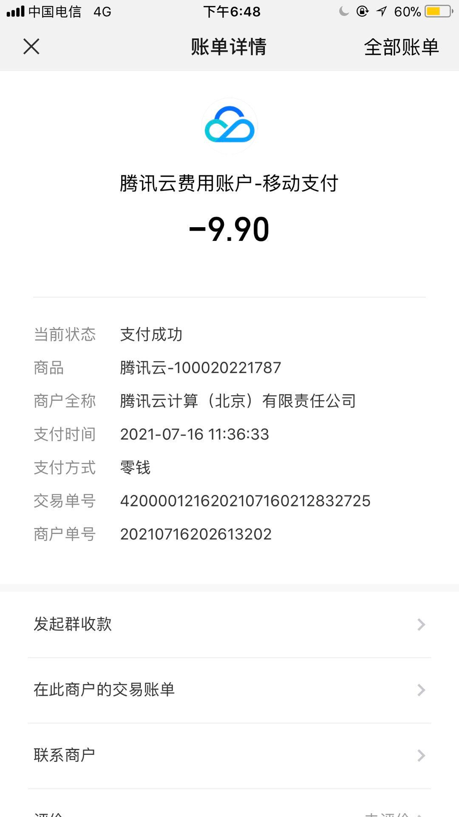
2021-07-09 | 周敏 | 100020120302 | 实时音视频 | 9.9 | 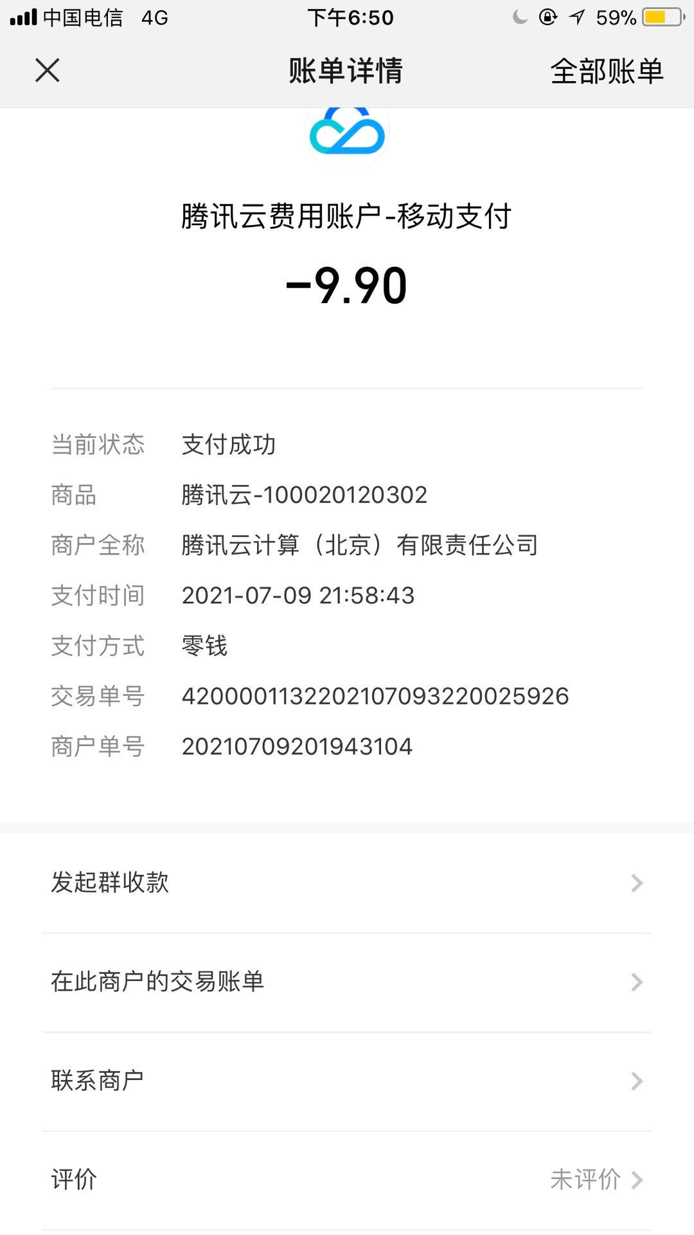
2021-07-09 | 周敏 | 100008585199 | 域名 | 18.72 | 